상품제안서
레빗 UX09 METAL EDGE USB 2.0 [4~128G] | 상품코드: F27456

 |  |  |  |  |  |  | 02-412-0044 | www.easy1.co.kr
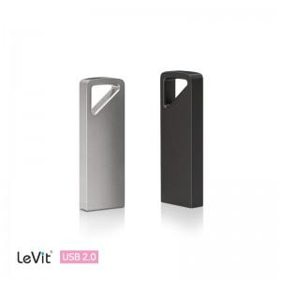

【상세/제작정보】

【인쇄/포장옵션】 | 레이저 / 시판박스

【공급단가】 | 수량 | 100~ | 300~ | 500~ | 1,000~ | 3,000~
*VAT별도 | 8GB | 4,310원 | 4,240원 | 4,140원 | 4,040원 | 3,970원
 | 16GB | 4,650원 | 4,580원 | 4,470원 | 4,360원 | 4,280원
 | 32GB | 5,680원 | 5,590원 | 5,450원 | 5,310원 | 5,220원
 | 64GB | 6,930원 | 6,820원 | 6,650원 | 6,480원 | 6,370원

【상품 URL】 | http://www.easy1.co.kr/src/goods_detail.php?gdno=27456

